Blatt1
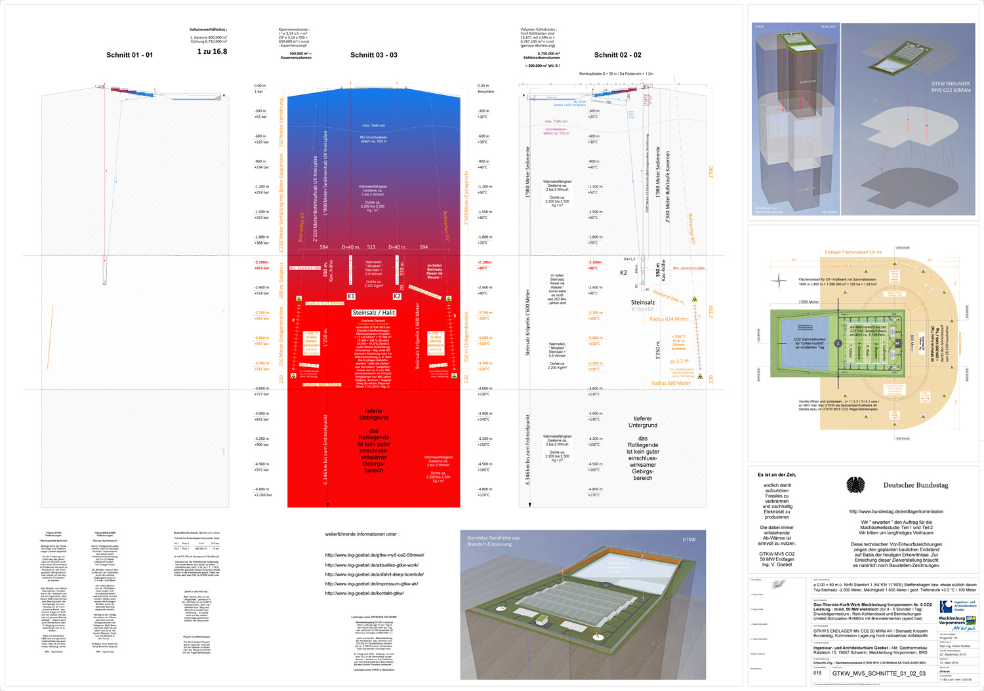
 |  | Version 0.1.1 |  | http://ing-goebel.de/endlager-geologie-m-v/
Kalkulation GKTW ENDLAGER südlich Kröpelin
M-V / BRD - Stand 02. Dezember 2015 / Dipl.-Ing. V. Goebel
Kapazität : 30.000 m3 / 18.000 Mg. hoch radioaktive Stoffe
Einlagerungs-Teufen : von -2.550 Meter bis -3.300 Meter
Basis : Vor-Entwurfs Zeichnungen der Planung 2014 - 2015

Kostenart | Menge | Angebot | Faktor | Summe | Bemerkung | Zng.
 |  | oder Hinweis von
Planungsbüro | 1 Jahr 2015 | Ing. Goebel | 200,000 € | 200,000 € | 1 Angestellter
Probebohrungen | 8 Stück | Prof. Dr. Reich | 9,000,000 € | 72,000,000 € | Kerne bis -3.800m | N.N.
Landkauf | 5,3 km2 |  |  | 70,000,000 € | 530 Hektar | vorh.
externe Strassen | 20 km |  |  | 6,000,000 € | Neu / ertüchigen | z.T.
interne Wege 1 | 3 x 4 km |  |  | 8,000,000 € | Baustelle & Fertig | vorh.
DB Gleisanschluss | 1 |  |  | 7,000,000 € | Doppelgleisig | z.T.
Stromanschluss | 2 |  |  | 5,000,000 € | 10 kV Mittelsp.
Wasseranschluss | 2 |  |  | 6,000,000 € | 10 bar DN 200
Tube House Office |  | Ing. Goebel + FB |  | 3,500,000 € | vor Ort Office Hab. | vorh.
Umpackhalle | 550.000 m3 BV | Erfahrungswerte | 1.500 €/m3 | 852,000,000 € | 200 Castoren | vorh.
Krananlagen | 12 Stück |  | 110,000 € | 1,320,000 € | je 1 Typ Reserve | z.T.
Robotertechnik | 4 Stück | Kuka UK/DE | 1,100,000 € | 4,400,000 € | Titan Roboter-Sets | z.T.
Entw. Behälter |  | Ing. Goebel | 400,000 € | 200,000 €
Endlagerbehälter | 13,000 | Ing. Goebel | 3,250 € | 42,250,000 € |  | z.T.
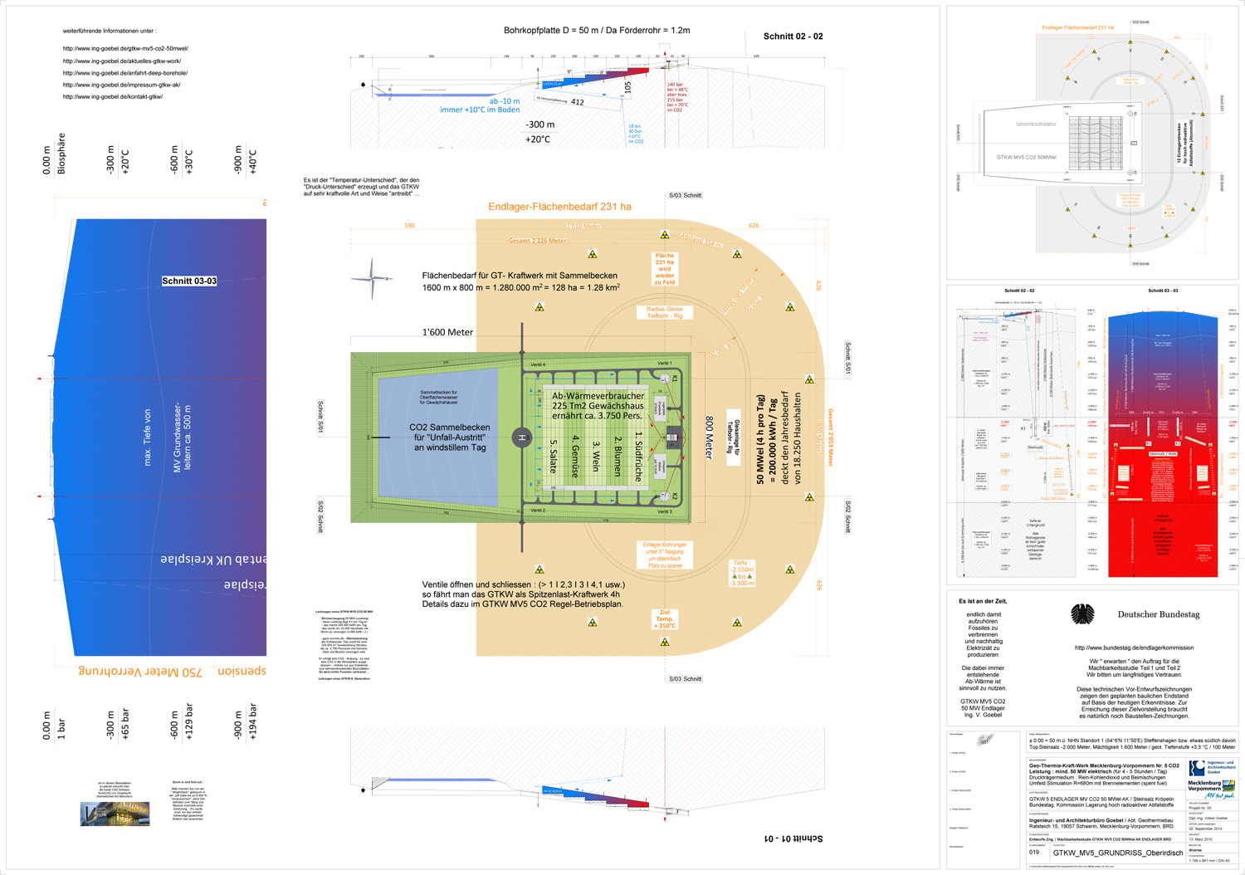
interne Logistik |  |  |  | 18,000,000 € | Baustelle & Fertig | vorh.
Kauf Bohr Rigs ? | 2 | billiger als mieten |  |  | Nutzung 25 J. | z.T.
Bohrplatzplatten | 2 | 77 Meter oben | 600,000 € | 1,200,000 € | mit Bohrkopf | vorh.
Abfindungen | 20,000 |  | 30,000 € | 600,000,000 € | redliche Komp.
Lagerbohrungen | 12 | Nabors Intern. | 16,000,000 € | 192,000,000 € |  | vorh.
GTKW Bohrungen | 4 | Nabors Intern. | 24,000,000 € | 96,000,000 € |  | vorh.
dickw. Rohre | 12 km | Eisenbau Krämer |  | 7,500,000 € | bis 1,5 T. pro M.
Horizontalb-ungen | 2 |  | 14,000,000 € | 28,000,000 € | Tunnelbohrm. | vorh.
Zu-Versorgung | 7 km |  |  | 3,500,000 € | Kavernensolung | z.T.
W-Recycling-Anl. | 2 |  | 2,000,000 € | 4,000,000 € | Kavernensolung | N.N.
AbW-Pipeline | 7 km |  |  | 3,500,000 € | Kavernensolung | z.T.
Kavernensolung | 2 Stück | 1xKBB und 1xUGS | 50,000,000 € | 100,000,000 € | je Stück ca. 1 Jahr | vorh.
Salztrocknung | 3 Eindampfer | K-UTEC | 30,000,000 € | 90,000,000 € | Salz und Wasser | vorh.
Planungsbüros | diverse |  |  | 100,000,000 € | über 10 Jahre
Genehmigungsgeb. |  |  |  | 50,000,000 € | Gebühren
GTKW Hügel 77m | 50.000.000 m3 | AKW Betonteile | 60 €/m3 | -3,000,000,000 € | freigemessenes
Kühlkastenbau | 6.700.000 m3 BV |  | 450 €/m3 | 3,015,000,000 € | Preis der Freiheit | z. T.
Turbinenhaus | m3 BV |  |  | 3,000,000 € | mit Steuerstand | vorh.
Gener.-Turbinen | 2 |  | 1,800,000 € | 3,600,000 € | 1 in Reserve | N.N.
Lagerplätze | 2 |  | 130,000 € | 260,000 € | Gener. und Rohre
Ventil-Schieber | 8 |  | 50,000 € | 400,000 € | 1 Satz in Reserve | N.N.
W-Sammelteich | 1 |  |  | 300,000 € | mit Lehmboden
Loop House | 1 | Ing. Goebel + FB |  | 17,000,000 € | Besucherzentrum
CO2 | 400.000 m3 | aus Abscheidung | 1.200 €/m3 | 480,000,000 € | 700 kg/m3
 |  | E.ON und Andere |  |  | frei Baustelle
Gewächshauser | 225.000 m2 |  |  | 450,000,000 € | für 3.750 M./GJ | z.T.
Erdkabel |  |  |  | 1,600,000 € | hin zur Stadt K.
Glasrand |  |  |  | 1,800,000 € | wg. Sicherheit | z.T.
Salzverkauf | 1,09 Mio. m3 | GTKW | 110 €/m3 | -119,900,000 € | Asse BfS /Gorleben | DBE
Unvorhersehbares | 25% |  |  | 806,157,500 € | ist kein Flughafen
Summe Stand | Dez. 2015 |  |  | 4,030,787,500 €

m3 BV = Kubikmeter Bauvolumen d.h. (Räume, mit Böden, Wände und Decken)
Für den Einbau von freigemessenen Betonelementen |  |  |  | 4,1 Mrd. EUR
in den GTKW Hügel zahlen die Anlieferer 60 EUR / m3

